1
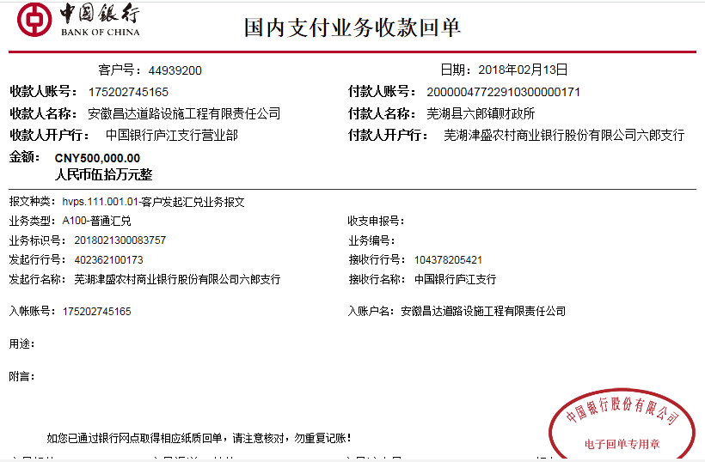
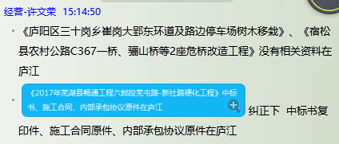
工程款支付证书 |  |  |  |  |  |  |  |  |  |  |  |  |  |  | 本次
工程名称 |  | 2017年芜湖县畅通工程六郎镇芜屯路—新社村硬化工程 |  |  |  |  |  |  |  |  | ERP编号 | 7478 | 档案编号 | CD2017-060 | CD2017-060 | 58 | 7478 | 2017年芜湖县畅通工程六郎镇芜屯路—新社村硬化工程 | 2017.6.15 | 1371409.72 | 王 飞 | 60日历天 | 芜湖县 六郎镇 | 芜湖公司王冬汉13855369629 | 方进虎15212211988 | 中标书复印件、施工合同及内部承包协议（修改）原件 | 中标
合同金额 |  | 1,371,409.72 |  | 中标 日期 | 2017.6.15 |  | 已 供 工程资料 | 中标书复印件、施工合同及内部承包协议（修改）原件 |  |  |  | 庐江 | 责任 单位 | 芜湖王冬汉13855369629
决算金额 |  |  |  | 竣工 日期 |  |  |  | 0 |  |  |  | 合肥 | 责任人 | 方进虎15212211988
序号 | 工程款到账 |  |  | 开票情况 |  | 管理费 |  | 代缴税金 | 其他扣款 |  | 预留款 |  | 实际支付
 | 日期 | 账户 | 金额 | 日期 | 金额 | 比例 | 金额 | 金额 | 金额 | 备注 | 金额 | 备注 | 户名 | 金额
1 | 2018-02-13 | 中 | 500,000.00 | 2018-11-07 | 300,000.00 | 2.0% | 10,000.00 | 9,382.00 | 500.00 | 2017.10.18办理外经证费用500 |  |  | 材料 | 480,118.00
 |  |  |  | 2018-02-09 | 522,000.00 | 按进度款扣

合计 |  | - | 500,000.00 | - | 822,000.00 | - | 10,000.00 | 9,382.00 | 500.00 | - | 0.00 | - | - | 480,118.00
本次结算 支付明细 |  | 应支付金额 |  | 480,118.00 |  |  |  | 实际支付金额 |  | 小写 | 0.00
 |  | 已支付金额 |  | 480,118.00 |  |  |  |  |  | 大写 | 零元整
申请部门 意见 |  |  |  |  |  |  |  | 项目管理 意见 |  | 何总、朱总已同意支付（附表背面截图）。
财务初审 意见 |  |  |  |  |  |  |  | 财务审核 意见
质安初审 意见 |  |  |  |  |  |  |  | 质安稽查 意见
总经理审批 |  |  |  |  |  |  |  | 董事长审批

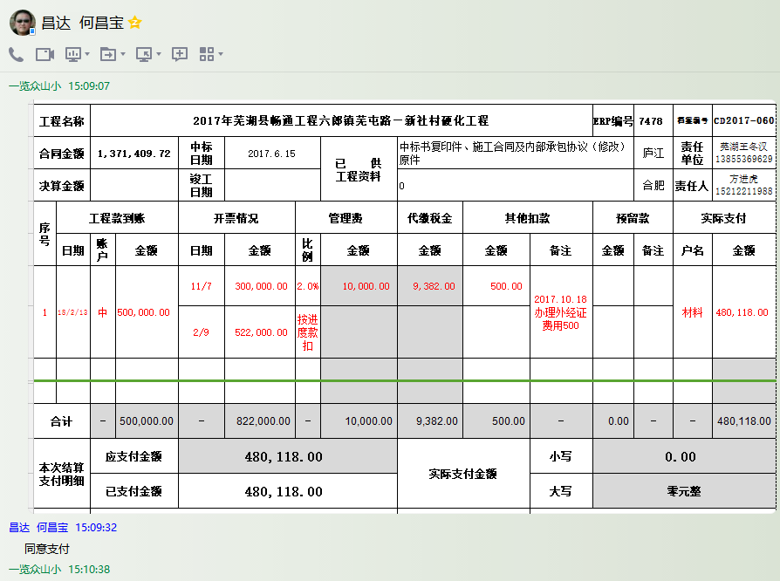

2
工程款支付证书 |  |  |  |  |  |  |  |  |  |  |  |  |  |  | 本次
工程名称 |  | 2017年芜湖县畅通工程六郎镇芜屯路—新社村硬化工程 |  |  |  |  |  |  |  |  | ERP编号 | 7478 | 档案编号 | CD2017-060 | CD2017-060 | 58 | 7478 | 2017年芜湖县畅通工程六郎镇芜屯路—新社村硬化工程 | 2017.6.15 | 1371409.72 | 王 飞 | 60日历天 | 芜湖县 六郎镇 | 芜湖公司王冬汉13855369629 | 方进虎15212211988 | 中标书复印件、施工合同及内部承包协议（修改）原件 | 中标
合同金额 |  | 1,371,409.72 |  | 中标 日期 | 2017.6.15 |  | 已 供 工程资料 | 中标书复印件、施工合同及内部承包协议（修改）原件 |  |  |  | 庐江 | 责任 单位 | 芜湖王冬汉13855369629
决算金额 |  |  |  | 竣工 日期 |  |  |  | 0 |  |  |  | 合肥 | 责任人 | 方进虎15212211988
序号 | 工程款到账 |  |  | 开票情况 |  | 管理费 |  | 代缴税金 | 其他扣款 |  | 预留款 |  | 实际支付
 | 日期 | 账户 | 金额 | 日期 | 金额 | 比例 | 金额 | 金额 | 金额 | 备注 | 金额 | 备注 | 户名 | 金额
1 | 2018-02-13 | 中 | 500,000.00 | 2018-11-07 | 300,000.00 | 2.0% | 10,000.00 | 9,382.00 | 500.00 | 2017.10.18办理外经证费用500 |  |  | 材料 | 480,118.00
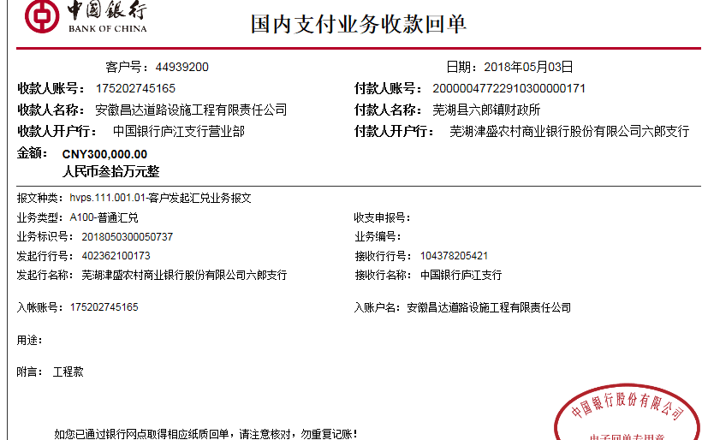
 |  |  |  | 2018-02-09 | 522,000.00 | 按进度款扣
 | 本次
2 | 2018-05-03 | 中 | 300,000.00 |  |  | 扣除剩余全部管理费2% | 17,430.00 | 0.00 | 0.00 |  |  |  | 材料 | 282,570.00

合计 |  | - | 800,000.00 | - | 822,000.00 | - | 27,430.00 | 9,382.00 | 500.00 | - | 0.00 | - | - | 762,688.00
本次结算 支付明细 |  | 应支付金额 |  | 282,570.00 |  |  |  | 实际支付金额 |  | 小写 | 0.00
 |  | 已支付金额 |  | 282,570.00 |  |  |  |  |  | 大写 | 零元整
申请部门 意见 |  |  |  |  |  |  |  | 项目管理 意见 |  | 何总、朱总已同意支付（附表背面截图）。
财务初审 意见 |  |  |  |  |  |  |  | 财务审核 意见
质安初审 意见 |  |  |  |  |  |  |  | 质安稽查 意见
总经理审批 |  |  |  |  |  |  |  | 董事长审批

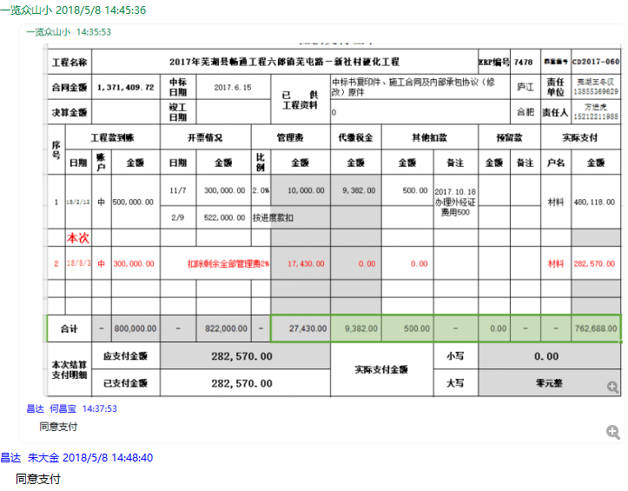

3
工程款支付证书 |  |  |  |  |  |  |  |  |  |  |  |  |  |  |  | 本次
工程名称 |  | 2017年芜湖县畅通工程六郎镇芜屯路—新社村硬化工程 |  |  |  |  |  |  |  |  | ERP编号 | 7478 | 档案编号 | CD2017-060 |  | CD2017-060 | 58 | 7478 | 2017年芜湖县畅通工程六郎镇芜屯路—新社村硬化工程 | 2017.6.15 | 1371409.72 | 王 飞 | 60日历天 | 芜湖县 六郎镇 | 芜湖公司王冬汉13855369629 | 方进虎15212211988 | 中标书复印件、施工合同及内部承包协议（修改）原件 | 中标
合同金额 |  | 1,371,409.72 |  | 中标 日期 | 2017.6.15 |  | 已 供 工程资料 | 中标书、施工合同、交工证书、审计报告、内部承包协议、工程终结结算承诺书及不领章承诺书原件，在公司。无项目部章，前期资料盖章为芜湖分公司王冬汉处所盖公司公章，后期资料盖章为公司所盖公司公章。不领章承诺书已签署，原件在公司。 |  |  |  |  | 责任 单位 | 芜湖王冬汉13855369629
决算金额 |  | 1,194,455.88 |  | 竣工 日期 | 2017.10.12 |  |  |  |  |  |  |  | 责任人 | 方进虎15212211988
序号 | 工程款到账 |  |  | 开票情况 |  | 管理费 |  | 代缴税金 | 其他扣款 |  | 预留款 |  | 实际支付
 | 日期 | 账户 | 金额 | 日期 | 金额 | 比例 | 金额 | 金额 | 金额 | 备注 | 金额 | 备注 | 户名 | 金额
1 | 2018-02-13 | 中 | 500,000.00 | 2018-11-07 | 300,000.00 | 2.0% | 10,000.00 | 9,382.00 | 500.00 | 2017.10.18办理外经证费用500 |  |  | 材料 | 480,118.00
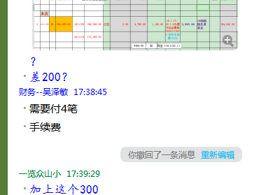
 |  |  |  | 2018-02-09 | 522,000.00 | 按进度款扣

2 | 2018-05-03 | 中 | 300,000.00 |  |  | 扣除剩余全部管理费2% | 17,430.00 | 0.00 | 0.00 |  |  |  | 材料 | 282,570.00

 | 本次 |  |  |  |  |  |  |  |  |  |  |  |  |  | 宏亚 | 陈庭明 | 吴涛 | 佳友
3 | 2020-03-23 | 中 | 394,455.00 | 2019-01-29 | 200,000.00 | 已扣 | 0.00 | 4,768.00 | 1,300.00 | 19.1.17、20.1.8办理外经证费用500*2=1000；需要付4笔，财务手续费300元 | 3,945.00 | 1%预留损失准备金 |  | 384,442.00 | 172,420.00 | 120,000.00 | 60,000.00 | 32,022.00
 |  |  |  | 2020-01-19 | 172,455.00 |  |  |  |  |  |  | 已办理终结结算 |  |  | 384442
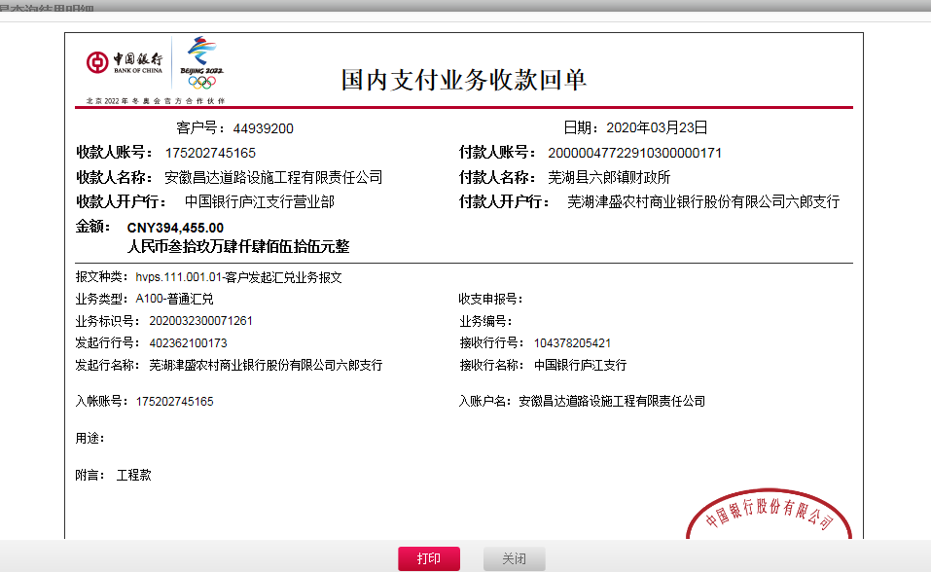

合计 |  | - | 1,194,455.00 | - | 1,194,455.00 | - | 27,430.00 | 14,150.00 | 1,800.00 | - | 3,945.00 | - | - | 1,147,130.00
本次结算 支付明细 |  | 应支付金额 |  | 384,442.00 |  |  |  | 实际支付金额 |  | 小写 | 0.00
 |  | 已支付金额 |  | 0.00 |  |  |  |  |  | 大写 | 零元整

